关系图
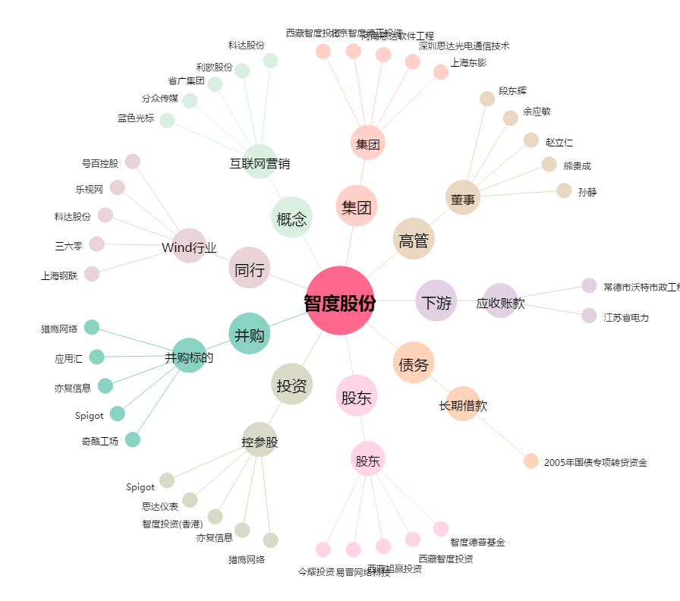
智度股份[000676.SZ] - 关系概览图

